木崎地区
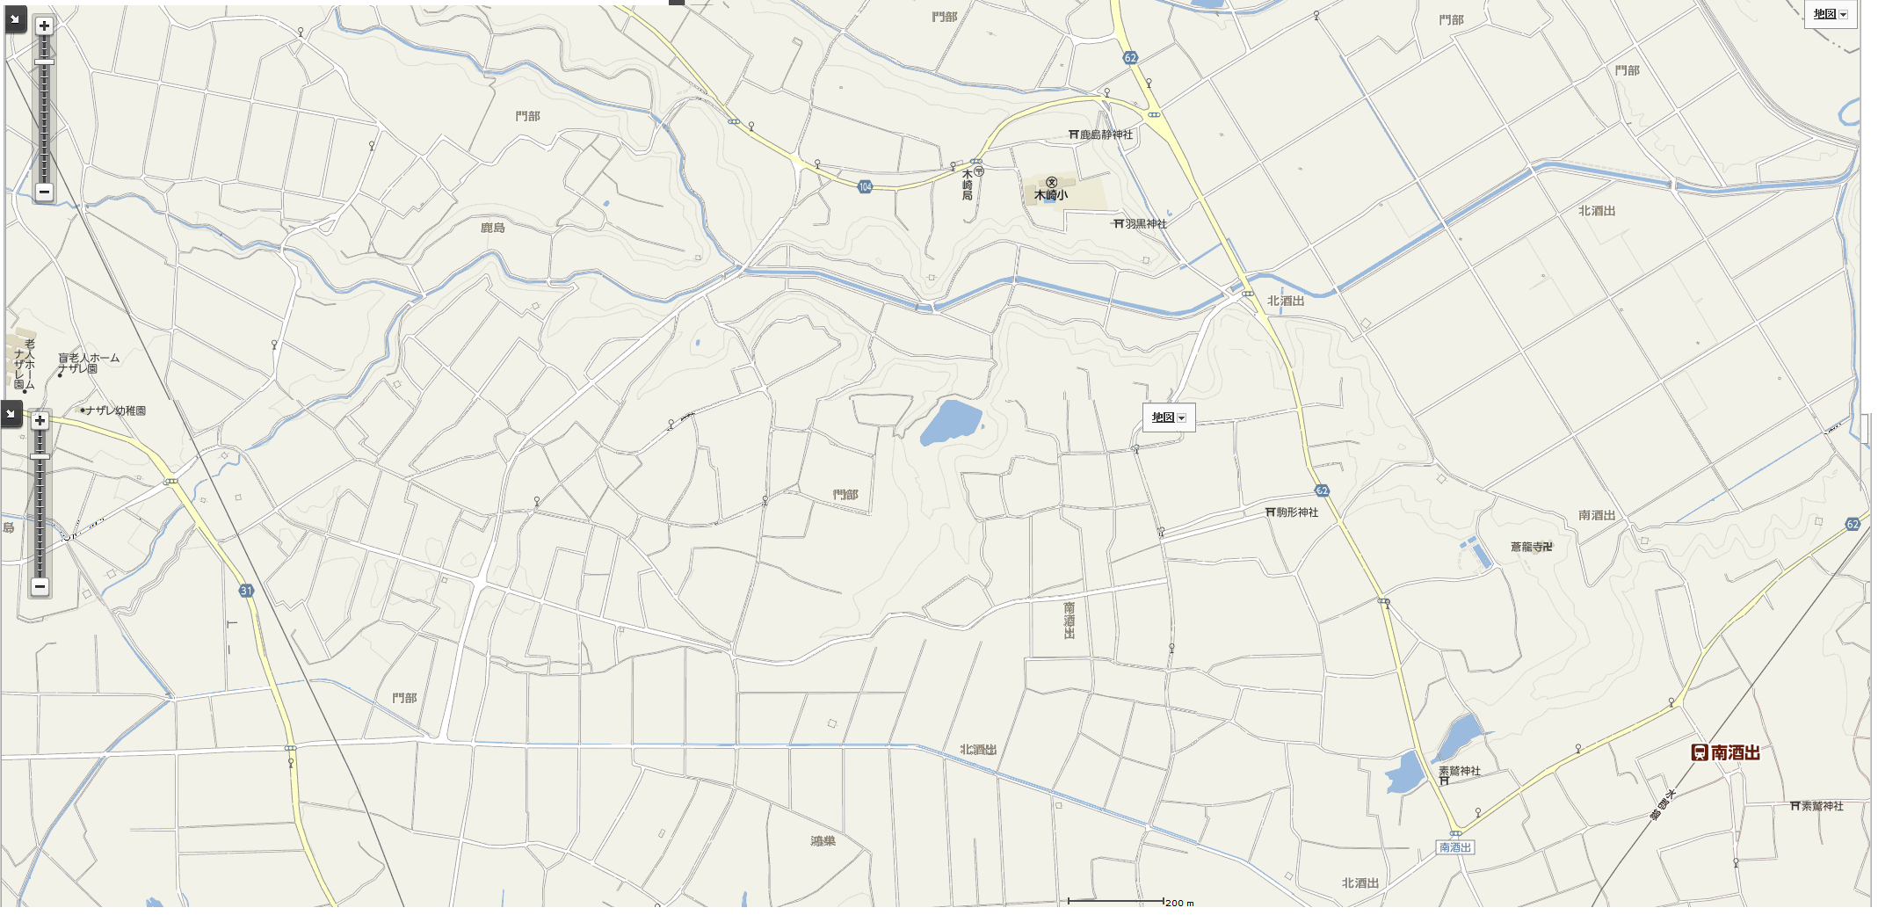
48
49
51
50

52

